指标
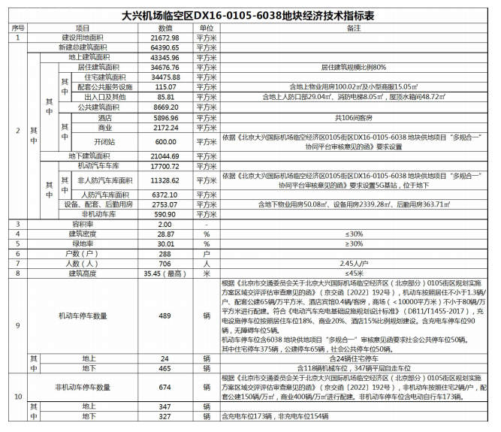
建设用地面积 | 21672.98
总建筑面积 | 64390.65
地上建筑面积 | 43345.96
住宅 | 34475.88
配套公共服务 | 115.07
出入口及其他 | 85.81
酒店 | 5896.96
商业 | 2172.24
开闭站 | 600
地下建筑面积 | 21044.69
非人防 | 11328.62
人防 | 6372.1
设备 | 2753.07
非机动车库 | 590.9
容积率 | 2

车位 | 489
地上 | 24
地下 | 465
住宅 | 351
公建 | 65
社会 | 50
机械 | 118
平层 | 347

人防
地上 | 29.04
地下 | 6372.1
 | 6401.14

物业
地上 | 100.02
地下 | 50.08

配套 |  | 设备
地上 |  | 地上
小型商服 | 15.05 | 屋顶水箱间 | 48.72
消防电梯 | 8.05 | 地下 | 2339.28
地下
后勤用房 | 363.71

案例
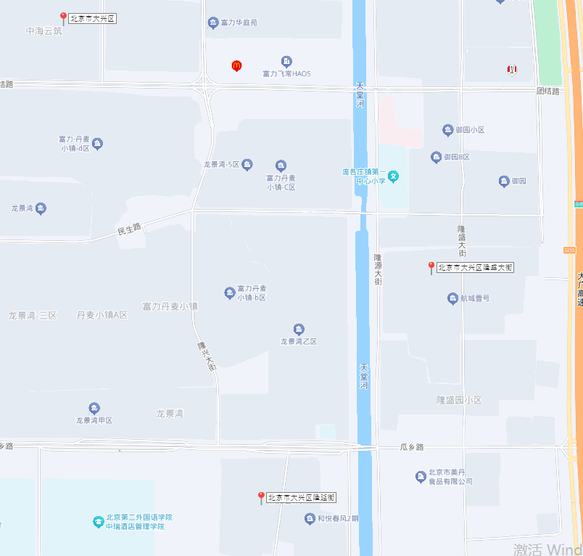
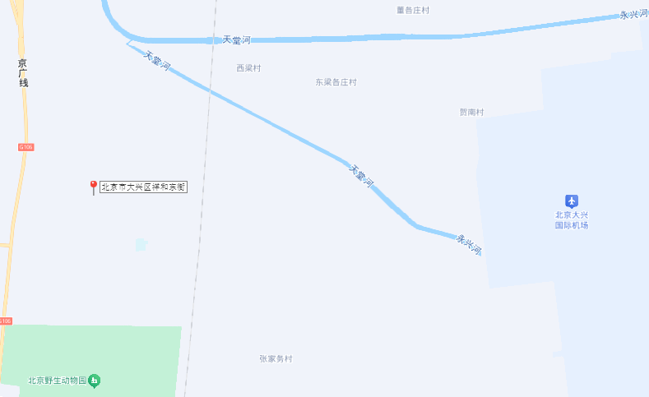
序号 | 项目名称 | 住宅-1 | 住宅-0.5 | 车位 | 商业-1 | 容积率 | 规模 | 类型 | 装修
1 | 住总兴创如遇 | 28524 | 29748
2 | 京能丽墅 | 25009 | 25224 | 15
3 | 兴创荣墅 | 26359 | 25667 | 10
4 | 住总如院 | 24752 | 23128 | 16
5 | 中海云筑 | 27288 | 27100 | 13.43 |  | 1.6 | 225648 | 中式、合院 | 毛坯
6 | 和悦璞云 | 27541 | 26415 | 12.17 |  | 2 | 96815 | 板楼 | 带装修
7 | 和悦春风 | 34118 | 33367 | 14.75 | 15000
8 | 航城壹号 | 26765 | 25853 |  |  | 1.34 | 241540 | 板楼 | 毛坯

